結合試験_エビデンス
総合試験 エビデンス |  |  | sou |  | 改訂日 | 2024-10-24 | No.
 |  |  | システム名称 | 電子商取引システム | 改訂者 | 馬嶋航大

※１は実装範囲ではないため、実施しておりません。
項番 | テスト手順 | 画面
1
※1
2
※1
3
※1
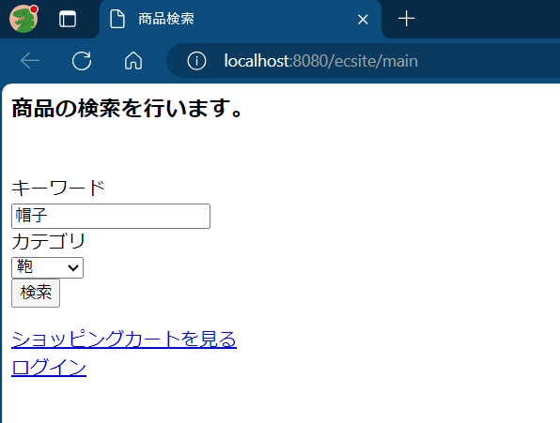
4 | 1

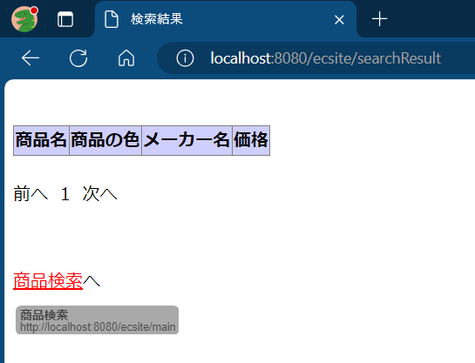
 | 2

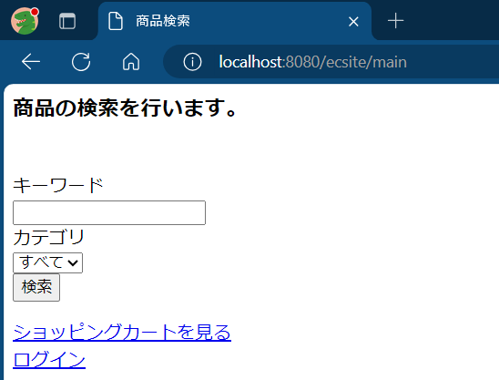
 | 3

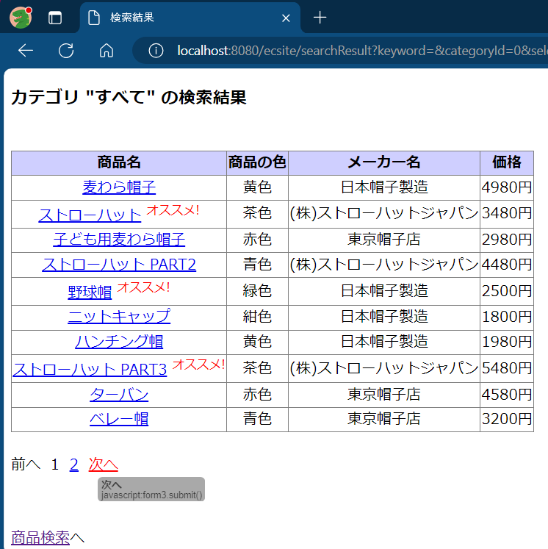
 | 4

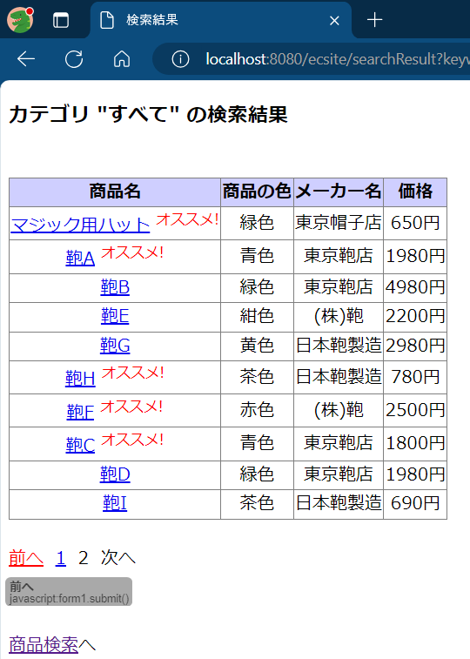
 | 5

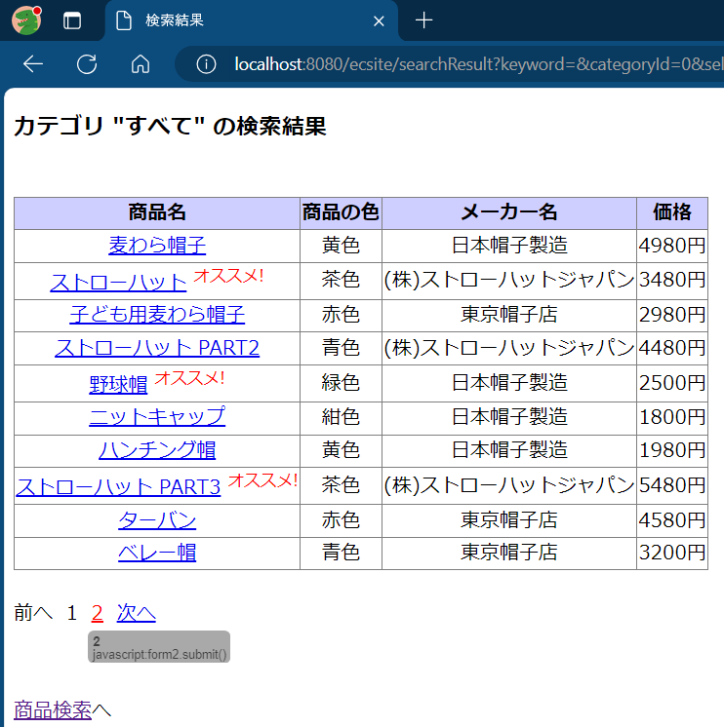
 | 6

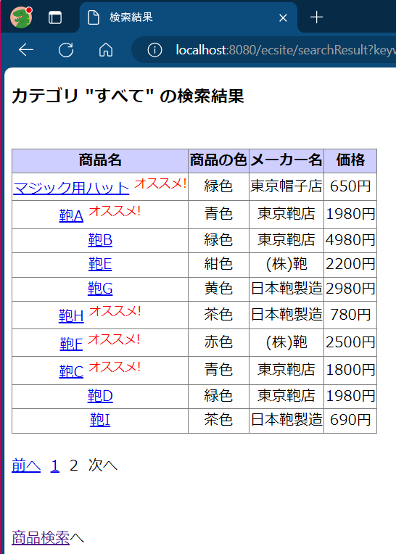
 | 7

